Sheet1
学生桌等家具采购清单及要求
一、参数及要求
序号 | 品名 | 规格 | 产品图片 | 单位 | 单元（元） | 数量 | 金额（元） | 材质说明
1 | 学生桌 | 1200*400*750 |  | 张 | 460 | 54 | 24840 | 1、基材采用E1级环保中密度纤维板；2、饰面：贴进口胡桃木面，实木封边；3、油漆：采用“大宝”牌全封闭油漆涂料（五面四底）符合国家质检要求；4、优质五金配件
2 | 学生椅 | 常规 |  | 张 | 260 | 108 | 28080 | 1、优质黑色西皮；2、海绵：高弹力阻燃海绵，经过防虫、防腐处理；3.框架：橡木椅架，材质坚硬，刚性强，承托力达150KG；金属五金，油漆：采用“大宝”牌全封闭油漆涂料（五面四底）符合国家质检要求；
3 | 主席台 | 1400*600*760 |  | 张 | 800 | 4 | 3200 | 1、基材采用E1级环保中密度纤维板；2、饰面：贴进口胡桃木面，实木封边；3、油漆：采用“大宝”牌全封闭油漆涂料（五面四底）符合国家质检要求；4、优质五金配件
4 | 办公椅 | 大班 |  | 张 | 460 | 11 | 5060 | 1、优质耐磨黑皮；2、海绵：高弹力阻燃海绵，经过防虫、防腐处理；3.框架：曲木椅架，材质坚硬，刚性强，承托力达160KG；金属五金，油漆：采用“大宝”牌全封闭油漆涂料（五面四底）符合国家质检要求；
5 | 会议桌 | 3800*1600*760 30人 | 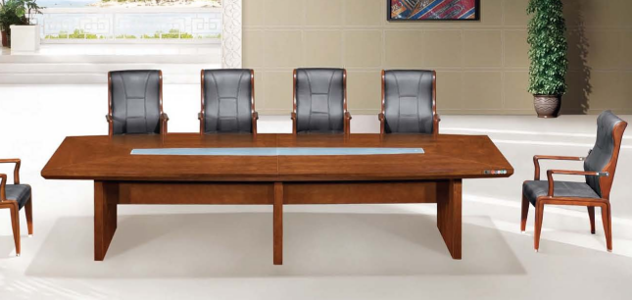 | 张 | 13000 | 1 | 13000 | 1、基材采用E1级环保中密度纤维板；2、饰面：贴进口胡桃木面，实木封边；3、油漆：采用“大宝”牌全封闭油漆涂料（五面四底）符合国家质检要求；4、优质五金配件
6 | 会议椅 | 常规 |  | 张 | 260 | 20 | 5200 | 1、优质黑色西皮；2、海绵：高弹力阻燃海绵，经过防虫、防腐处理；3.框架：橡木椅架，材质坚硬，刚性强，承托力达150KG；金属五金，油漆：采用“大宝”牌全封闭油漆涂料（五面四底）符合国家质检要求；
7 | 大班 办公桌 | 1600*800*760 |  | 张 | 1800 | 10 | 18000 | 1、基材采用E1级环保中密度纤维板；2、饰面：贴进口胡桃木面，实木封边；3、油漆：采用环保全封闭油漆涂料（五面四底）符合国家质检要求；4、优质五金配件
8 | 院长 办公桌 | 2000*1000*760 | 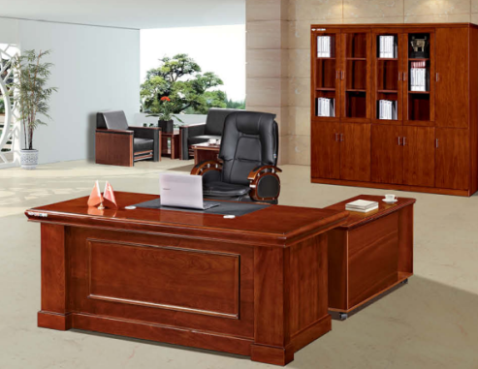 | 张 | 2500 | 1 | 2500 | 1、基材采用E1级环保中密度纤维板；2、饰面：贴进口胡桃木面，实木封边；3、油漆：采用“大宝”牌全封闭油漆涂料（五面四底）符合国家质检要求；4、优质五金配件
合计 |  |  |  |  |  |  | 99880
二、商务要求：
1. 能提供丽水本地化服务、上门服务（中标后提供证明）。 2. 质保要求：质保期5年（中标后需提供原厂质保函），质保期内故障配件免费配换、免费维修。从安装调试完毕、验收合格之日起计算。 3. 厂家需提供板材“甲醛释放量符合国家标准”的环保检测报告；提供台湾“大宝”环保聚脂油漆检测报告。 4. 30分钟服务响应，1小时上门服务，3小时完修，需替换物品配件的需在8小时内完修。 5. 合同签订后7个工作日内供货。 6. 免费送货上门，无上楼等其他费用。 7. 所有物品提供免费上门安装，组装等服务。如需更换使用场所，免费提供服务。 8. 交货地点：丽水学院内指定地点

